2020-07
Transporte

Abono Agosto - Consumos Julio 2020 - Medición 23-06-2020 al 22-07-2020

Precio USD / Mb | 3.70
Capacidad contratada - Mb | 6,144
Capacidad disponible - Mb | 7,168
Capacidad Utilizada - Observium | 6,880
Abono contratado (USD) | 22,733
Consumo Netflix BUE | 2,106

 | Reporte CABASE |  |  |  | Observium | Contratación SYT
Miembro | Transporte BUE JUJ | Transporte Google | Transporte total | Distribucion del transporte | Tráfico tomado del IXP | Capacidad a facturar | Abono a facturar | Rendimiento IXP - tráfico no cobrado | Precio equivalente
 | 95% Mb | 95% Mb | Mb | % | Mb pico | Mb | USD | % | USD / Mb
Municipalidad | 41 | 3 | 44 | 0.68% | 132 | 100 | 370 | 32% | 2.81
Azul Networks | 117 | 10 | 127 | 1.99% | 177 | 127 | 471 | 39% | 2.67
Tecnovision | 2,654 | 267 | 2,921 | 45.64% | 4,010 | 2,921 | 10,808 | 37% | 2.70
Videotel | 2,538 | 261 | 2,799 | 43.74% | 3,970 | 2,799 | 10,357 | 42% | 2.61
Warinet | 464 | 42 | 505 | 7.90% | 647 | 505 | 1,870 | 28% | 2.89
UNJU | 2 | 1 | 3 | 0.05% | 31 | 100 | 370
San Pedro |  |  |  | 0.00% |  |  | -
Google | 583
TOTAL | 6,400 | 584 | 6,400 | 100% | 8,967 | 6,553 | 24,246 | 37% | 2.70

UNJU

Azul

Warinet

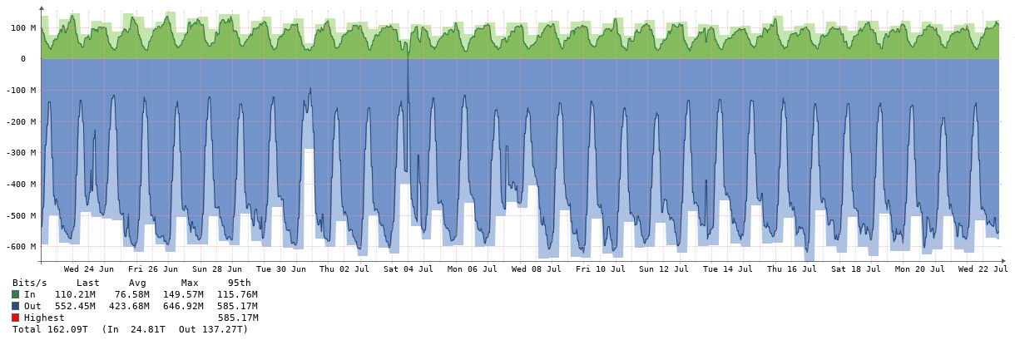

Municipalidad

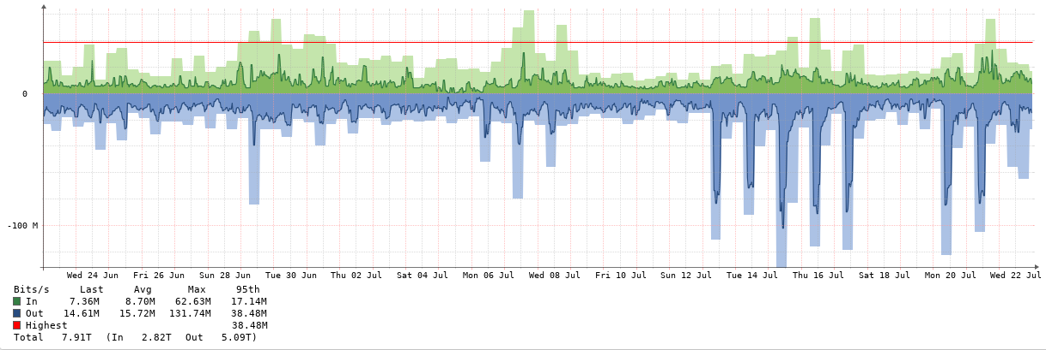

Videotel

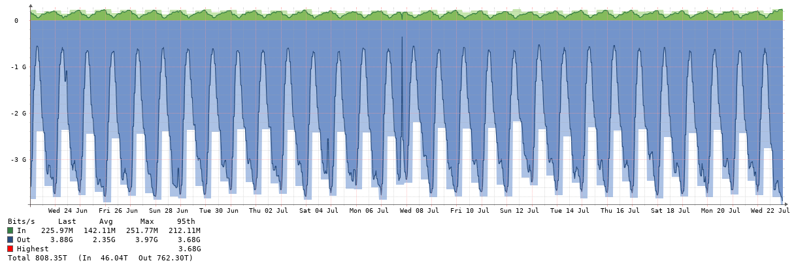

Tecnovision

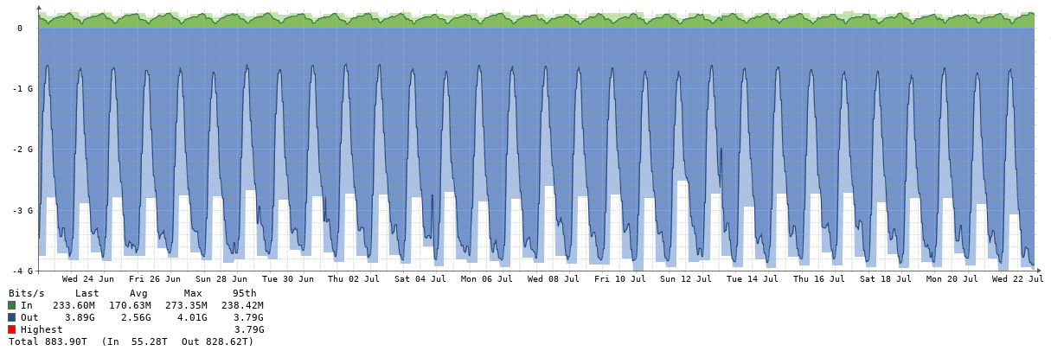

2020-08
Transporte

Abono Setiembre - Consumos Agosto 2020 - Medición 23-07-2020 al 22-08-2020

Precio USD / Mb | 3.70
Capacidad contratada - Mb | 6,144
Capacidad disponible - Mb | 7,680
Capacidad Utilizada - Observium | 6,880
Abono contratado (USD) | 22,733
Consumo Netflix BUE | 2,668

 | Reporte CABASE |  |  |  | Observium | Contratación SYT
Miembro | Transporte BUE JUJ | Transporte Google | Transporte total | Distribucion del transporte | Tráfico tomado del IXP | Capacidad a facturar | Abono a facturar | Rendimiento IXP | Precio equivalente
 | 95% Mb | 95% Mb | Mb | % | Mb pico | Mb | USD | % | USD / Mb
Municipalidad | 41 | 3 | 44 | 0.69% | 178 | 100 | 370 | 78% | 2.08
Azul Networks | 68 | 4 | 73 | 1.13% | 128 | 73 | 269 | 76% | 2.10
Tecnovision | 2,578 | 286 | 2,864 | 44.45% | 4,000 | 2,864 | 10,596 | 40% | 2.65
Videotel | 2,548 | 274 | 2,821 | 43.79% | 4,080 | 2,821 | 10,439 | 45% | 2.56
Warinet | 585 | 52 | 637 | 9.89% | 776 | 637 | 2,357 | 22% | 3.04
UNJU | 2 | 1 | 3 | 0.05% | 55 | 100 | 370
San Pedro |  |  |  | 0.00% |  |  | -
Google | 620
TOTAL | 6,442 | 620 | 6,442 | 100% | 9,217 | 6,595 | 24,402 | 40% | 2.65

UNJU
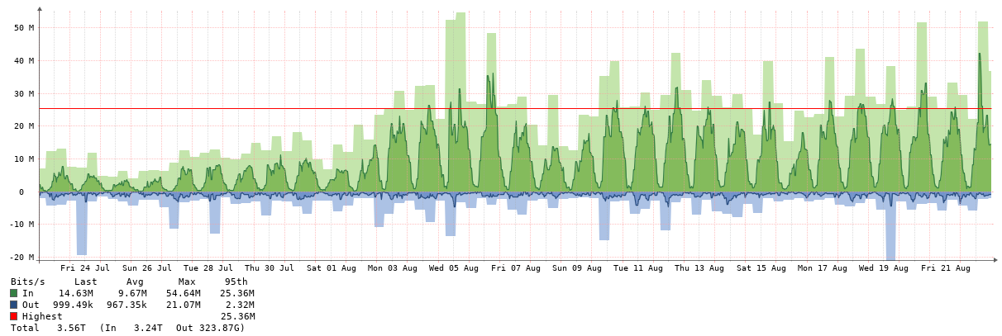

Azul

Warinet

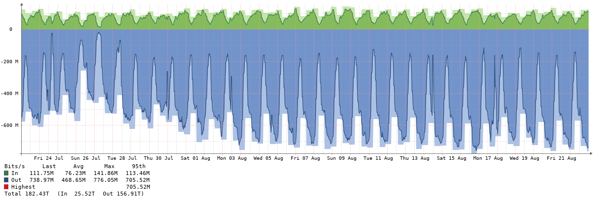

Municipalidad

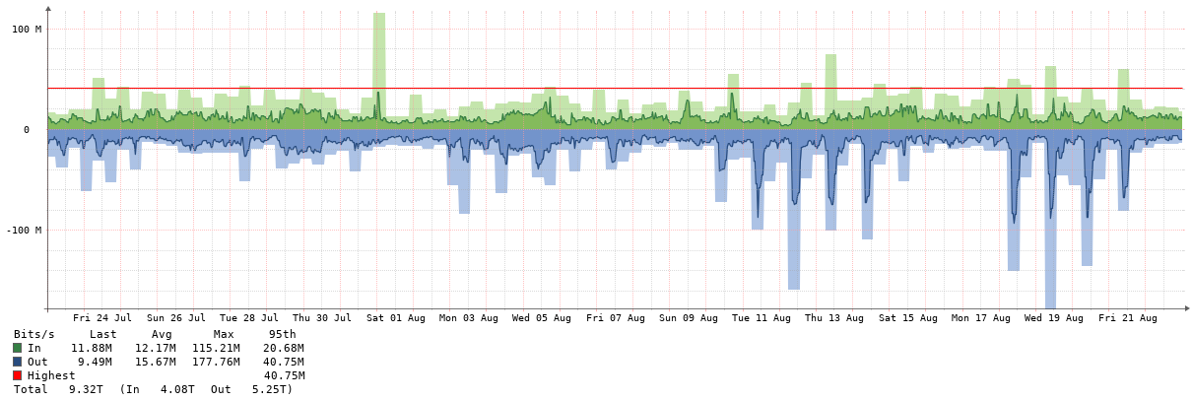

Videotel

Tecnovision

